Historiske tilfredshedstal
År 2016 | 01. Er du overordnet set tilfreds eller utilfreds med din virksomheds medlemskab af DI? | Total |  |  | A6. Antal ansatte
 | 2016 |  |  |  | Antal 0-4 |  |  | Antal 5-9 |  |  | Antal 10-19 |  |  | Antal 20-49 |  |  | Antal 50-99 |  |  | 100-499 |  |  | 500 eller derover
 | No weighting |  |  |  | n | % | Sgn | n | % | Sgn | n | % | Sgn | n | % | Sgn | n | % | Sgn | n | % | Sgn | n | % | Sgn
 | Meget tilfreds | 261 | 13% |  | 62 | 14% |  | 34 | 13% |  | 36 | 11% |  | 58 | 14% |  | 33 | 14% |  | 28 | 12% |  | 10 | 17%
 | Tilfreds | 1,181 | 60% |  | 206 | 46% | -99% | 144 | 55% | - | 200 | 63% |  | 267 | 66% | 99% | 161 | 67% | 95% | 164 | 69% | 99% | 39 | 67%
 | Hverken tilfreds eller utilfreds | 424 | 22% |  | 142 | 32% | 99% | 69 | 26% | + | 69 | 22% |  | 61 | 15% | -99% | 39 | 16% | -95% | 37 | 16% | -99% | 7 | 12% | -95%
 | Utilfreds | 64 | 3% |  | 19 | 4% |  | 6 | 2% |  | 10 | 3% |  | 17 | 4% |  | 5 | 2% |  | 6 | 3% |  | 1 | 2%
 | Meget utilfreds | 15 | 1% |  | 6 | 1% |  | 4 | 2% |  | 2 | 1% |  | 2 | 0% |  | 0 | 0% |  | 1 | 0% |  | 0 | 0%
 | Ved ikke | 21 | 1% |  | 12 | 3% |  | 4 | 2% |  | 2 | 1% |  | 1 | 0% |  | 1 | 0% |  | 0 | 0% |  | 1 | 2%
 | Total i undersøgelsen | 1,966 | 100% |  | 447 | 100% |  | 261 | 100% |  | 319 | 100% |  | 406 | 100% |  | 239 | 100% |  | 236 | 100% |  | 58 | 100%
 | Total i DI | 6,646 | 30% |  | 1,660 | 27% |  | 1,084 | 24% |  | 1,153 | 28% |  | 1,360 | 30% |  | 639 | 37% |  | 617 | 38% |  | 133 | 44%

År 2018 | 01. Er du overordnet set tilfreds eller utilfreds med din virksomheds medlemskab af DI? | Total |  |  | A6. Antal ansatte
 | 2018 |  |  |  | Antal 0-4 |  |  | Antal 5-9 |  |  | Antal 10-19 |  |  | Antal 20-49 |  |  | Antal 50-99 |  |  | 100-499 |  |  | 500 eller derover
 | No weighting |  |  |  | n | % | Sgn | n | % | Sgn | n | % | Sgn | n | % | Sgn | n | % | Sgn | n | % | Sgn | n | % | Sgn
 | Meget tilfreds | 247 | 23 |  | 61 | 26 |  | 36 | 26 |  | 41 | 25 |  | 45 | 20 |  | 33 | 24 |  | 24 | 20 |  | 7 | 23
 | Tilfreds | 586 | 56 |  | 110 | 46 |  | 70 | 51 |  | 91 | 56 |  | 136 | 60 |  | 79 | 57 |  | 81 | 66 |  | 19 | 63
 | Hverken tilfreds eller utilfreds | 159 | 15 |  | 44 | 19 |  | 26 | 19 |  | 20 | 12 |  | 33 | 15 |  | 17 | 12 |  | 16 | 13 |  | 3 | 10
 | Utilfreds | 31 | 3 |  | 9 | 4 |  | 3 | 2 |  | 7 | 4 |  | 4 | 2 |  | 6 | 4 |  | 1 | 1 |  | 1 | 3
 | Meget utilfreds | 6 | 1 |  | 2 | 1 |  |  |  |  |  |  |  | 2 | 1 |  | 1 | 1 |  | 1 | 1
 | Ved ikke | 25 | 2 |  | 11 | 5 |  | 3 | 2 |  | 4 | 2 |  | 5 | 2 |  | 2 | 1
 | Total i undersøgelsen | 1,054 | 100% |  | 237 | 100% |  | 138 | 100% |  | 163 | 100% |  | 225 | 100% |  | 138 | 100% |  | 123 | 100% |  | 30 | 100%
 | Total i DI | 6,935 | 15% |  | 1,741 | 14% |  | 1,089 | 13% |  | 1,224 | 13% |  | 1,423 | 16% |  | 654 | 21% |  | 664 | 19% |  | 140 | 21%

År 2020 | 01. Er du overordnet set tilfreds eller utilfreds med din virksomheds medlemskab af DI? | Total |  |  | A6. Antal ansatte
 | 2020 |  |  |  | Antal 0-4 |  |  | Antal 5-9 |  |  | Antal 10-19 |  |  | Antal 20-49 |  |  | Antal 50-99 |  |  | 100-499 |  |  | 500 eller derover
 | No weighting |  |  |  | n | % | Sgn | n | % | Sgn | n | % | Sgn | n | % | Sgn | n | % | Sgn | n | % | Sgn | n | % | Sgn
 | Meget tilfreds | 748 | 32 |  | 106 | 28 |  | 85 | 30 |  | 124 | 33 |  | 177 | 34 |  | 132 | 41 |  | 102 | 33 |  | 22 | 37
 | Tilfreds | 1152 | 51 |  | 157 | 42 |  | 154 | 55 |  | 181 | 48 |  | 276 | 53 |  | 169 | 52 |  | 181 | 58 |  | 34 | 58
 | Hverken tilfreds eller utilfreds | 247 | 12 |  | 80 | 21 |  | 31 | 11 |  | 51 | 13 |  | 48 | 9 |  | 16 | 5 |  | 19 | 6 |  | 2 | 3
 | Utilfreds | 66 | 3 |  | 22 | 6 |  | 6 | 2 |  | 15 | 4 |  | 10 | 2 |  | 6 | 2 |  | 6 | 2 |  | 1 | 2
 | Meget utilfreds | 8 | 0 |  | 5 | 1 |  | 1 | 0 |  | 0 | 0 |  | 1 | 0 |  | 0 | 0 |  | 1 | 0 |  | 0 | 0
 | Ved ikke | 22 | 2 |  | 4 | 1 |  | 5 | 2 |  | 6 | 2 |  | 6 | 1 |  | 0 | 0 |  | 1 | 0 |  | 0 | 0
 | Total i undersøgelsen | 2,243 | 100% |  | 375 | 100% |  | 282 | 100% |  | 377 | 100% |  | 518 | 100% |  | 323 | 100% |  | 310 | 100% |  | 59 | 100%
 | Total i DI | 7,538 | 30% |  | 1,968 | 19% |  | 1,161 | 24% |  | 1,306 | 29% |  | 1,508 | 34% |  | 737 | 44% |  | 723 | 43% |  | 135 | 44%
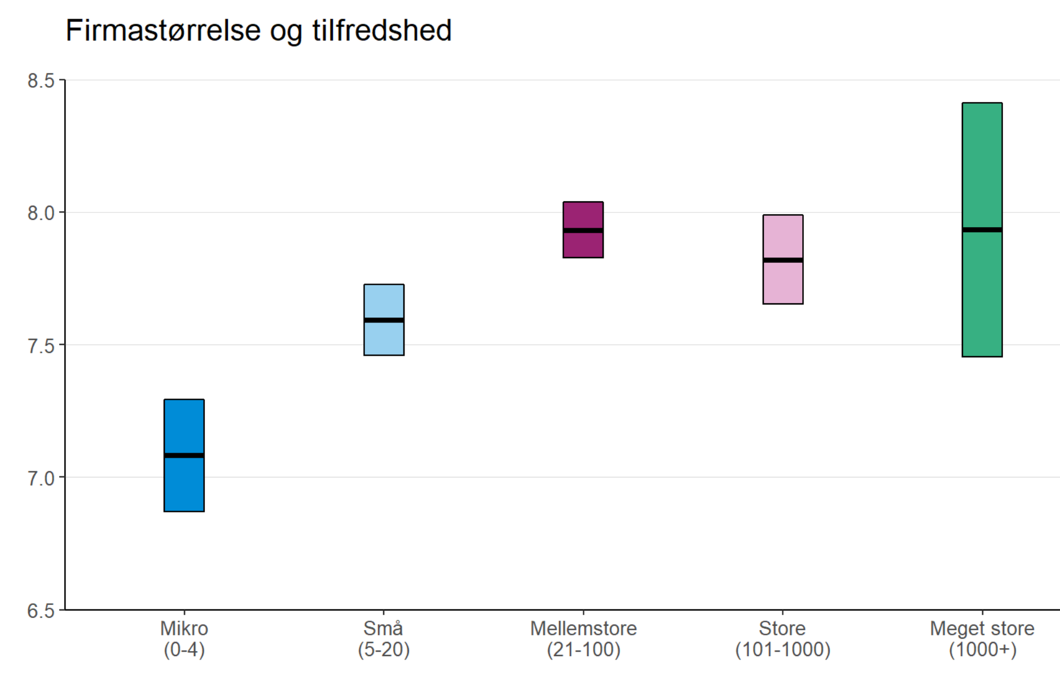
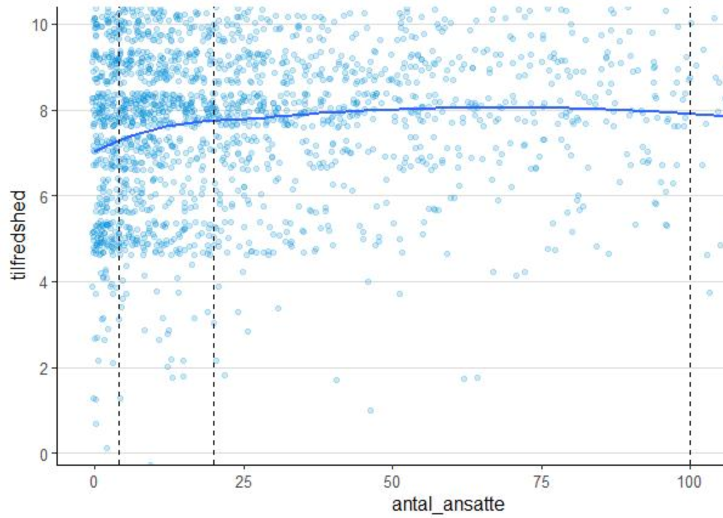
Andre plots fra 2020

 | 0-4 ansatte | 5-9 ansatte | 10-19 ansatte | 20-49 ansatte | 50-99 ansatte | 100-499 ansatte | 500+ ansatte | I alt
Dansk Byggeri | 3,150 | 1,159 | 774 | 542 | 173 | 124 | 12 | 5,934
Nulpunktsmålingen | 436 | 156 | 114 | 102 | 39 | 29 | 4 | 880
Besvarelsesprocent | 13.8 | 13.5 | 14.7 | 18.8 | 22.5 | 23.4 | 33.3 | 14.8

Alle medlemmer i målgruppen for medlemmernes Dag (2557): | Størrelsesfordeling på de 1711 deltagere: | Besvar-elsespct.
10-20: 1577 | 10-20 ansatte: 1086 | 68.9
21-30: 578 | 21-30 ansatte: 365 | 63.1
31-40: 402 | 31-40: 260 | 64.7

